Kansilehti
HOPS-pohja siirtohakijoita varten, kevät 2026
Kauppatieteiden kandidaattiohjelma
Aalto-yliopiston kauppakorkeakoulu

Nimi | Hakulomakkeella ilmoittamani pääainetoiveet: | Kauppatieteiden kandidaatin tutkinnon tutkintorakenne:
Syntymäaika | 1. | https://www.aalto.fi/fi/ohjelmat/kauppatieteiden-kandidaattiohjelma/opetussuunnitelma-2024-2026
Sähköposti | 2.
Yliopisto | 3.

Ohjeet HOPS-pohjan täyttämiseen
Siirtohaussa hakevien täytyy toimittaa hakemuksensa liitteenä excel-muotoinen Aalto-yliopiston kauppakorkeakoulun HOPS (henkilökohtainen opintosuunnitelma). Täytä välilehdelle "HOPS LTO-perusteet + kieliop." Liiketoimintaosaamisen perusteet -kokonaisuuteen kuuluvat opinnot ja kieli- ja viestintäopinnot. Täytä lisäksi kolmen pääainetoiveesi osalta kunkin pääaineen välilehdelle pääaine- ja sivuaineopinnot sekä vapaasti valittavat opinnot. Poista välilehdet niistä pääaineista, joihin et hae. Pääainevaihtoehdot siirtohaussa keväällä 2026 ovat: Johtaminen Laskentatoimi Markkinointi Rahoitus Taloustiede Tieto- ja palvelujohtaminen Yritysjuridiikka |  | 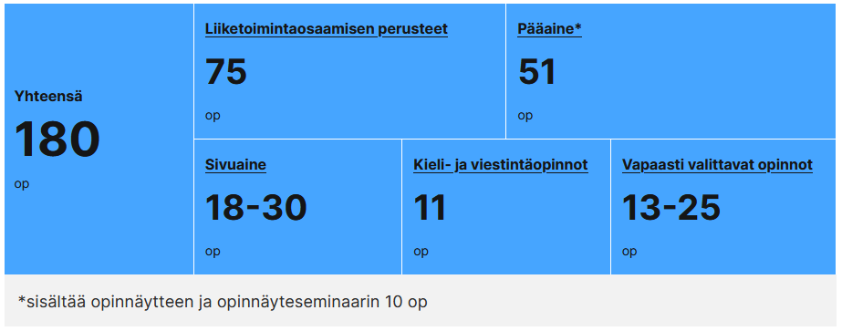
Jos suunnittelet suorittavasi kurssin Aalto-yliopistossa, merkitse kurssin suunniteltu suoritusajankohta sarakkeeseen D: Ajoitus. Merkitse suunnitelmaan kurssin ajoitus mahdollisimman tarkasti (minkä lukuvuoden missä periodissa aiot suorittaa kurssin). Löydät tietoa kurssien järjestämiseen ja ajoittamiseen liittyen ohjelmasivuilta (linkit löydät HOPS-pohjasta kunkin opintokokonaisuuden kohdalta). Jos olet suorittanut aikaisemmin kurssin, jolla suunnittelet korvaavasi Aalto-yliopiston opetussuunnitelman mukaisen kurssin, merkitse jo suorittamasi kurssin tiedot sarakkeisiin E-I: Toisessa yliopistossa suoritettu korvaava kurssi. Voit tarvittaessa lisätä rivejä HOPS-pohjaan, jos suunnittelet korvaavasi jonkun Aalto-yliopiston opetussuunitelman mukaisen kurssin kahdella tai useammalla aikaisemmin suorittamallasi kurssilla. Huomaa, että ehdottamasi korvaavan kurssin tai kurssien yhdistelmän tulee täyttää korvattavan Aalto-yliopiston kurssin osaamistavoitteet. Osaamistavoitteiden arvioinnissa huomioidaan korvaavan kurssin tavoitteet ja sisältö. Ehdottomasi korvaava kurssi tai kurssien yhdistelmä voi olla opintopistelaajuudeltaan vastaava, laajempi tai korkeintaan 20 % korvattavaa Aalto-yliopiston kurssia suppeampi. Alle 5 opintopisteen laajuinen kurssi voidaan kuitenkin korvata korkeintaan yksi (1) opintopistettä suppeammalla kurssilla tai kurssien yhdistelmällä. Jos sisällytät vapaasti valittaviin opintoihin toisessa yliopistossa suoritettuja opintoja, ei niille tarvitse merkitä Aallon opetussuunnitelman vastaavaa kurssia, vaan riittää että listaat vapaasti valittavat opintosi. Jos kurssi on suoritettu toisessa yliopistossa, ilmoita tiedot jo suoritetusta kurssista sarakkeissa E-F, jos suunnittelet suorittavasi kurssin Aalto-yliopistossa, merkitse suunniteltu ajoitus sarakkeeseen D. HUOM! Täytä HOPS-pohja huolellisesti kaikkien opintokokonaisuuksien osalta (Liiketoimintaosaamisen perusteet, kieli- ja viestintäopinnot, pääaine, sivuaine, vapaasti valittavat opinnot). Käytä

